填写说明
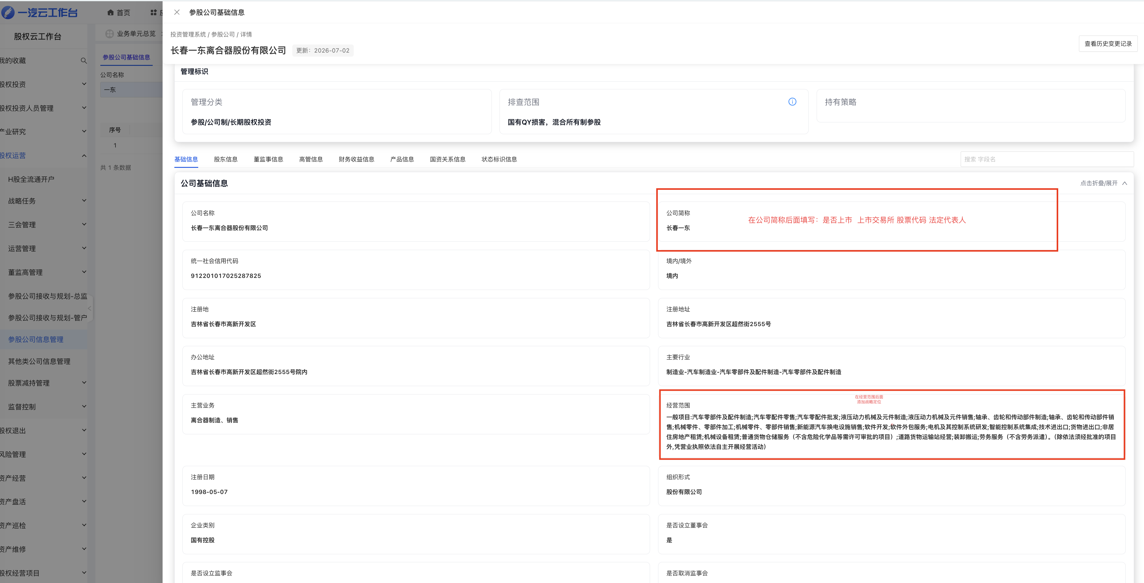
填写说明

字段名称 | 填写要求 | 示例 | 页面展示用途
是否上市 | 从下拉选“是”或“否” | 是 | 判断是否生成上市公司文案
上市交易所 | 选择交易所；未上市选“不适用” | 上海证券交易所 | 生成“沪交所上市公司”
股票代码 | 填写含市场后缀的完整代码；未上市填“不适用” | 600148.SH | 生成“代码600148.SH”
法定代表人 | 填写当前工商登记法定代表人姓名 | 孟庆洪 | 生成“法定代表人孟庆洪”
战略定位 | 概括该公司在集团产业链或投资组合中的定位 | 集团公司商用车传动系统零部件的重要供应方 | 基础底数、产业协同

